10차
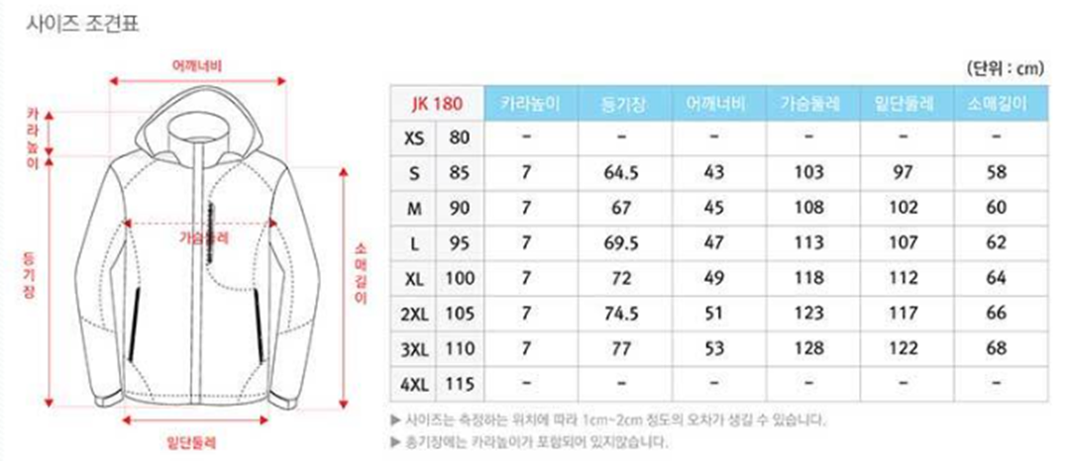
제10차 영리더스 캠프 신청서(신청기한: 12월 30일(금))
 | 성함:
 | 소속:
 | 직위: □ 전공의 □ 전임의 □ 교수
 | 연락처:
 | 선배의사에게 여쭙고 싶은 질문:
 | 참가 비용은 무료입니다.
1. 식사(식사 시간 및 장소는 추후 안내)_식사여부 체크 부탁드립니다.
 | 일정 | 메뉴 |  | 식사여부(인원 기재) | 비고
1) | 1월 6일 금요일 저녁식사 | 추후 안내 |  | EX. 3(명)
2) | 1월 7일 토요일 아침식사 | 추후 안내
3) | 1월 7일 토요일 점심식사 | 추후 안내

2. 숙박 |  | 숙박 여부 선택 | 객실 타입
1) | 숙박합니다. |  | Twin / Double 중 선택
2) | 숙박안합니다.

3. 가족 동행 여부 |  | 동행 여부 (인원 기재)
1) | 가족 동행 합니다. | EX. 3(명)
2) | 가족 동행 안합니다.

4. 단체버스 탑승 여부 |  | 탑승 인원 기재
1/6(금) 13:20 출발(1회운행) | 종합운동장역 > 화성 롤링힐스 호텔 | EX. 3(명)
1/6(금) 1호차-13:10 출발 2호차-13:40 출발 | 광명역 > 화성 롤링힐스 호텔
1/7(토) | 점심식사 장소(호텔 인근) > 종합운동장역
1/7(토) | 점심식사 장소(호텔 인근) > 광명역

5. 단체복 사이즈 문의(하단 사이즈표 확인 부탁드립니다.) |  | 사이즈:

